仪器绩效评价汇总表
填表必读：1 本表数据应与申报表中数据一致，表内所有数据均以 2021 年 12 月 31 日为截止日，之后数据不计； 2 “ 是否非财政资金购置仪器”栏均填否； 3 “服务科技创新样品数”为该仪器科研设施仪器绩效评价申报表“五、服务科技创新贡献情况”中服务样品数的总和。
仪器绩效评价汇总表（2022版）
序号 | 单 位 | 仪器名称 | 本次考核周期总机时数 (小时) | 对外服务样品总数(件) | 服务科技创新样品数（件） | 是否非财政资金购置仪器 | 管理团队高级职称人数 （人） | 管理团队中级职称人数（人） | 管理团队初级及以下级职称人数 （人） | 本单位仪器编号 | 是否为科普教育基地以及基地级别，本评价年度开展科普活动的次数、各次科普活动具体时间和主题
 |  |  |  |  | 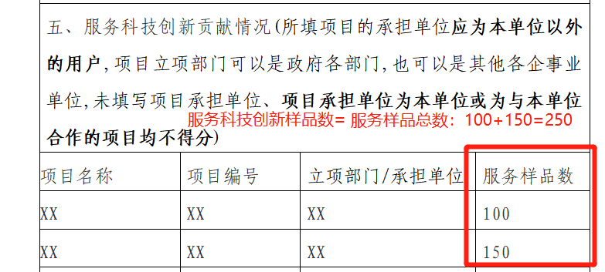
例：1 | XX学院 | 按照校大仪平台的仪器名称填写 | XX（本次考核周期为2021年1月1日至12月31日） | XX（本次考核周期为2021年1月1日至12月31日） | 为申报表“五、服务科技创新贡献情况”中服务样品数的总和（本次考核周期为2021年1月1日至12月31日） | 否 | 与申报表“二、实验管理团队建设”数据一致 | 与申报表“二、实验管理团队建设”数据一致 | 与申报表“二、实验管理团队建设”数据一致 | 填写设备资产编号

